Arkusz1
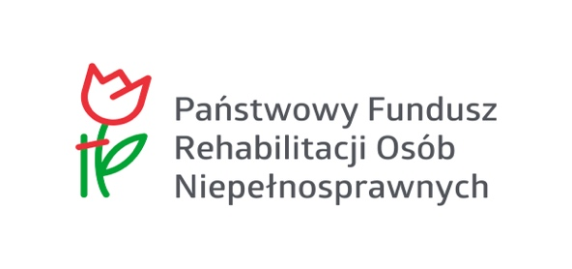

 |  | FORMULARZ ZGŁOSZENIOWY
 |  | PARALEKKOATLETYCZNE MISTRZOSTWA POLSKI U17 i U20
 |  | Warszawa,12-14.06.2026

 | Klub
 | Kierownik | Imię i nazwisko
 |  | Telefon
 |  | Mail

 | Nazwisko | Imię | Funkcja | Płeć | Data urodzenia * | Do klasyfikacji? | Na wózku? | Nocleg | Uwagi (np. dieta lub zgłoszenie przez inny klub w systemie Starter
1
2 |  |  |  |  |  |  |  |  |  | Tak
3 |  |  |  |  |  |  |  |  |  | Nie
4
5 |  |  |  |  |  |  |  |  |  | K
6 |  |  |  |  |  |  |  |  |  | M
7
8 |  |  |  |  |  |  |  |  |  | Zawodnik
9 |  |  |  |  |  |  |  |  |  | Trener
10 |  |  |  |  |  |  |  |  |  | Opiekun
11 |  |  |  |  |  |  |  |  |  | Kierowca
12
13 |  |  |  |  |  |  |  |  |  | 12-14.06.2026
14 |  |  |  |  |  |  |  |  |  | 12-13.06.2026
15 |  |  |  |  |  |  |  |  |  | 13-14.06.2026
16 |  |  |  |  |  |  |  |  |  | NIE
17
18
19
20
21
22
23
24
25
26
27
28
29
30
31
32
33
34
35
36
37
38
39
40

 | * - brak podanej daty urodzenia będzie skutkował brakiem ubezpieczenia

